Realização T&D
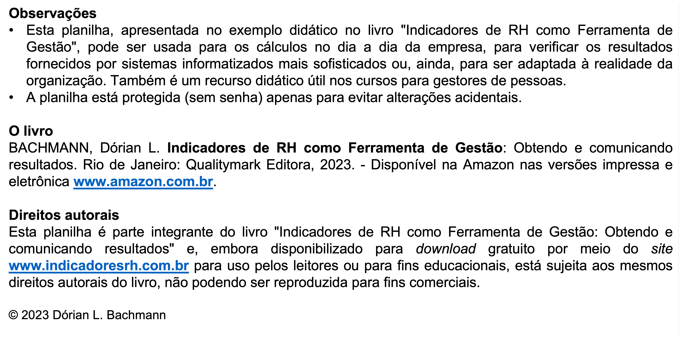
 |  | Planilha 20 - Cálculo da Realização Orçamentária de T&D ajustada à sazonalidade
 |  |  |  |  |  |  |  |  | 11.6.23
 | B | C | D | E | F | G | H | I | J
2 |  |  | Despesas incorridas |  | Despesas orçadas |  |  | Realização do orçamento
3 |  |  | No mês, R$ | Acumuladas no ano, R$ | Perfil típico de desembolso, % | No mês, R$ | Acumuladas no ano, R$ | No mês, % | Acumulada no ano, %
4 | 2020 | Janeiro | 9,500.00 | 9,500.00 | 5.3 | 9,508.14 | 9,508.14 | 99.9 | 99.9
5 |  | Fevereiro | 13,000.00 | 22,500.00 | 7.2 | 13,017.35 | 22,525.49 | 99.9 | 99.9
6 |  | Março | 14,000.00 | 36,500.00 | 7.8 | 13,999.56 | 36,525.05 | 100.0 | 99.9
7 |  | Abril | 15,500.00 | 52,000.00 | 8.6 | 15,522.60 | 52,047.65 | 99.9 | 99.9
8 |  | Maio | 18,250.00 | 70,250.00 | 9.8 | 17,710.81 | 69,758.45 | 103.0 | 100.7
9 |  | Junho | 17,700.00 | 87,950.00 | 10.2 | 18,272.62 | 88,031.08 | 96.9 | 99.9
10 |  | Julho | 13,500.00 | 101,450.00 | 7.5 | 13,526.17 | 101,557.25 | 99.8 | 99.9
11 |  | Agosto | 16,300.00 | 117,750.00 | 9.1 | 16,315.83 | 117,873.08 | 99.9 | 99.9
12 |  | Setembro | 14,000.00 | 131,750.00 | 7.8 | 13,996.45 | 131,869.53 | 100.0 | 99.9
13 |  | Outubro | 21,150.00 | 152,900.00 | 11.8 | 21,167.34 | 153,036.86 | 99.9 | 99.9
14 |  | Novembro | 18,800.00 | 171,700.00 | 10.5 | 18,817.03 | 171,853.90 | 99.9 | 99.9
15 |  | Dezembro | 8,000.00 | 179,700.00 | 4.5 | 8,146.10 | 180,000.00 | 98.2 | 99.8
16 |  | Soma | 179,700.00 |  | 100.0 | 180,000.00
 |  |  |  |  |  |  |  | Realização acumulada no ano | 99.8
 | Notas
 |  | Dados do fechamento do mês.
 |  |  | - Dados fornecidos.
 |  |  | - Dados calculados

